Layout Screen
Detail Design | Project | ASOFT - ERP.NET | ID Screen | CRMFYYY4 | Created By | Thị Phượng | Updated By
 | Module | ASOFT - CRM | Name Screen | Báo cáo KH không phát sinh đơn hàng | Created Date | 02/01/2016 | Updated Date

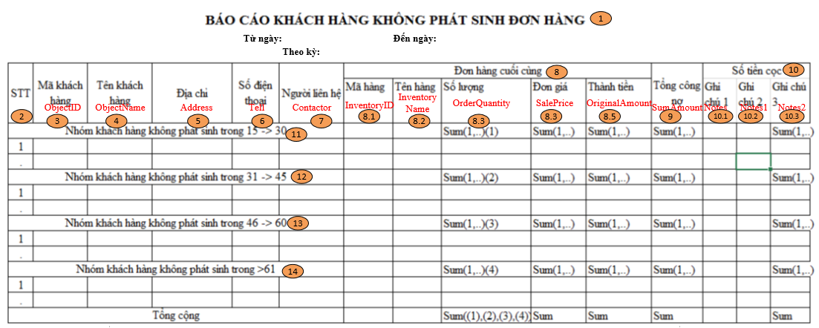
Layout |  |  |  |  |  |  | Overview
 |  |  |  |  |  |  | Sử dụng màn hình này để: Hiển thị Báo cáo Khách hàng không phát sinh đơn hàng

 |  |  |  |  |  |  | Flow Screen
 |  |  |  |  |  |  | Báo cáo Khách hàng không phát sinh đơn hàng -> In -> Báo cáo Khách hàng không phát sinh đơn hàng

